箱唛扫码
Factory name (工厂名称)
PO. Number(订单号) | 77781-01 78563-01 78560-01
Style Code.(款号) | 8586-663
Product Code.(产品编号) | RECYCLE CARE LABEL RECYCLE COMPONENT LABEL | Carton No.(箱号):
Inner Packages(包装方式） | 2000pcs/ bundle | 1/2
SIZE/qty (尺码/数量) | 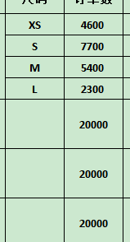
Carton Dimension（箱规） | 30*40*50 | Country of Origin：
Gross Weight（毛重） | 15.6kg | Made In China
Net Weight（净重） | 15.2kg
Remark（备注）

Factory name (工厂名称)
PO. Number(订单号) | 77781-01 78563-01 78560-01
Style Code.(款号) | 8586-663
Product Code.(产品编号) | RECYCLE CARE LABEL RECYCLE COMPONENT LABEL | Carton No.(箱号):
Inner Packages(包装方式） | 2000pcs/ bundle | 2/2
SIZE/qty (尺码/数量) | 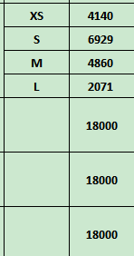
Carton Dimension（箱规） | 30*40*50 | Country of Origin：
Gross Weight（毛重） | 14kg | Made In China
Net Weight（净重） | 13.6kg
Remark（备注）

08586663250010
08586663250027
08586663250034
08586663250041
08586663800017
08586663800024
08586663800031
08586663800048

